Sheet1
LPD04810-V1.3变压器制作规格书

名称：变压器
绕组结构
绕组层 | 出线端子 | 绕线规格 | 匝数 | 疏绕方式
第一层 | 2-X | 0.1*50多股丝包线/漆包线 | 37 | 密绕
第二层 | 7-9 | 0.1*180多股丝包线/漆包线 | 8 | 密绕
第三层 | 10-12 | 0.1*180多股丝包线/漆包线 | 8 | 密绕
第四层 | X-4 | 0.1*50多股丝包线/漆包线 | 37 | 密绕

绕线制作细节备注

1.严格按照图纸说明的同名端绕线，2/7/10脚为同名端，绕线请注意同名端 2.上面X脚为三明治绕法转接点,不需要出线，可用3脚做转接,并剪掉3脚。 3.各层间加胶带。 4.引脚出入线套管。 5.1脚打白点识别，保证电感量1.8mH（2-4脚间测量，@50kHz测量，公差±6%）。 6.每层均匀绕做，不够一层均匀疏绕。 7.拔掉第8和第11管脚。

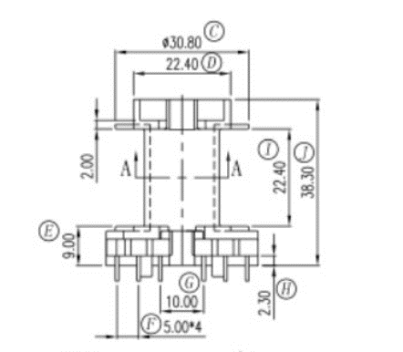 骨架即出线端子。 绕组结构图： |  |  | 图纸同名端说明：

相关信息
电感量 | 2-4脚 ： 磨中柱保证1.8mH（2-4脚间测量，@50kHz测量，公差±6%）
磁芯 | PQ3535 (PC44铁氧体)
骨架 | PQ3535_6PIN+6PIN立式骨架
底板 | 无
耐压测试 | 2脚-10脚和2-9脚:2kVDC （频率：*Hz、时间：60s）
温度等级 | CLASS F
固定方式 | 胶带固定，点胶和浸胶
出线方式 | 所有出入线均加雪弗龙套管/尼龙绝缘管

